КАГ
ГБУЗ ЯО Областная клиническая больница
РЕГИОНАЛЬНЫЙ СОСУДИСТЫЙ ЦЕНТР
Отделение рентгенэндоваскулярных методов диагностики и лечения
150062 Ярославль. Ул. Яковлевская 7 тел: (4852) 58-97-81

КОРОНАРОГРАФИЯ
Код по ЕНМУ: A06.10.006
Дата выполнения: | 2022-03-17 |  | Операционная бригада
Время начало: | 22:15:00 |  | Рентгенхирург | Щербаков А.С.
Время окончание: | 23:15:00 |  | Операционная м/с | Синицина И.А.
ФИО Пациента: | Кашин В.В. |  | Анестезиолог | Чесноков С.Л.
Дата рождения | 1956-08-08 |  | Анестезистка | Капралова Е.А.
Возраст | 65 |  | Санитарка | Колпакова Н.Н. | Белугина Н.М.
№ Истории | 3930
№ Отделения | 35 |  |  | Время скопии | Доза (mGy)
Диагноз | ОКС без ↓ ST |  |  | 3:18:00 | 484

Тип: | Правый |  | Коллатеральный межсистемный кровоток из СВ ЗНА с ретроградным контрастированием дистального сегмента ПНА. | Доступ: | лучевой

Ствол ЛКА: | Проходим, неровность контуров.

Бассейн ПНА: | Пролонгированный стеноз среднего сегмента 60%. Антеградный кровоток TIMI III. ИМА: диффузный стеноз проксимальной трети с мак.степенью стенозирвоания 75%. Антеградный кровоток TIMI III.

Бассейн ОА: | Стеноз проксимального сегмента 30%, неровность контуров дистального сегмента. Антеградный кровоток TIMI III.

Бассейн ПКА: | диффузный стеноз проксимального сегмента с мак.степенью стенозирования 60%. ХТО на уровне среднего сегмента. Антеградный кровоток TIMI I до дистального сегмента за счёт "bridge" коллатералей. Выраженный межсистемный коллатеральный кровоток из СВ ПНА и ЛЖВ ОА с ретроградным контрастированием ЗМЖВ, ЗБВ до зоны "креста" ПКА.

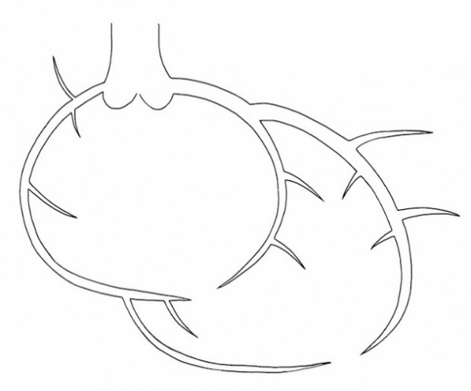

 |  | Рекомендовано:
 |  | Совместно с врачом ПРИТ Изюмовым Е.И. принято решение в пользу консервативной стратегии. Повязка на 6ч. Контроль места пункции.

Ультравист 370 | 100 ml |  |  | Щербаков А.С.

Интродьюсер | Извлечён

ЧКВ
ГБУЗ ЯО Областная клиническая больница
РЕГИОНАЛЬНЫЙ СОСУДИСТЫЙ ЦЕНТР
Отделение рентгенэндоваскулярных методов диагностики и лечения
150062 Ярославль. Ул. Яковлевская 7 тел: (4852) 58-97-81

Транслюминальная баллонная ангиопластика и стентирование коронарных артерий.

Код по ЕНМУ: A16.12.004.009 |  | ПНА
Код модели: 21167
Код метода:

Дата выполнения: | 2022-03-17 |  | Операционная бригада
Время начало: | 21:20:00 |  | Рентгенхирург | Щербаков А.С.
Время окончание: | 22:10:00 |  | Операционная м/с | Синицина И.А.
ФИО Пациента: | Кашин В.В. |  | Анестезиолог | Чесноков С.Л.
Дата рождения | 1956-08-08 |  | Анестезистка | Капралова Е.А.
Возраст | 65 |  | Санитарка | Колпакова Н.Н. | Белугина Н.М.
№ Истории | 3930
№ Отделения | 35 |  |  | Время скопии | Доза
Диагноз | ОКС без ↓ ST |  |  | 13:36:00 | 1107

Доступ: | лучевой


 |  | Рекомендовано:
 |  | 1. Контроль места пункции, повязка на 6ч. 2) Повязка на 6ч.

Ультравист 370 | 150 ml |  |  | Щербаков А.С.

Интродьюсер | Извлечён

